5000
견 적 서

강원대학교 |  | 귀하
전화 :
팩스 :
담당 :

아래와 같이 견적합니다.

견 적 합 계 : | ₩1,980,000
견 적 일 자 : | 2017-09-04
결 재 조 건 :

품 명 | 규 격 | 수 량 | 단 가 | 금 액 | 세 액 | 합 계 액
 |  |  |  | - | - | -
프로젝터 | 캐논 CLP-504 | 1 | 1,800,000 | 1,800,000 | 180,000 | 1,980,000
 |  |  |  | - | - | -
 | 밝기 : 5,000 안시루멘 |  |  | - | - | -
 | 해상도 : XGA |  |  | - | - | -
 | 수명 : 2,000시간 |  |  | - | - | -
 | 오디오 출력 : 10W |  |  | - | - | -
 | HDTV, RGB, Audio, Video, BNC 입력 |  |  | - | - | -
 | 소비전력 350W |  |  | - | - | -
 | 상하좌우 키스톤 |  |  | - | - | -
 | 크기 : 385 x 115 x 308 mm
 | 무게 : 4.85Kg
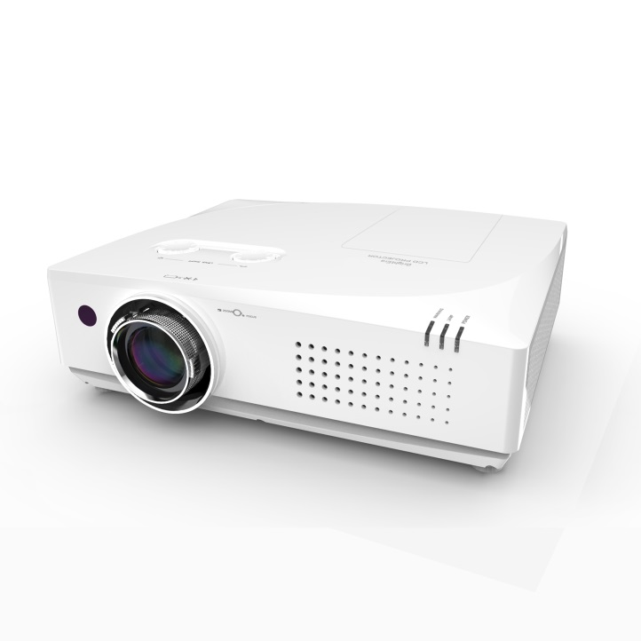

* 결제계좌 : 신한 110-138-600484 씨-넷 |  |  | 합 계 | 1,800,000 | 180,000 | 1,980,000
* 견적담당 : | 유지현(033-264-3200)
* REMARK

5000고급
견 적 서

강원대학교 |  | 귀하
전화 :
팩스 :
담당 :

아래와 같이 견적합니다.

견 적 합 계 : | ₩2,640,000
견 적 일 자 : | 2017-09-04
결 재 조 건 :

품 명 | 규 격 | 수 량 | 단 가 | 금 액 | 세 액 | 합 계 액
 |  |  |  | - | - | -
프로젝터 | 캐논 C-53L | 1 | 2,400,000 | 2,400,000 | 240,000 | 2,640,000
 |  |  |  | - | - | -
 | 밝기 : 5,000 안시루멘 |  |  | - | - | -
 | 해상도 : XGA |  |  | - | - | -
 | 수명 : 2,000시간 |  |  | - | - | -
 | 오디오 출력 : 10W |  |  | - | - | -
 | HDTV x 3, RGB, Audio, Video, BNC 입력 |  |  | - | - | -
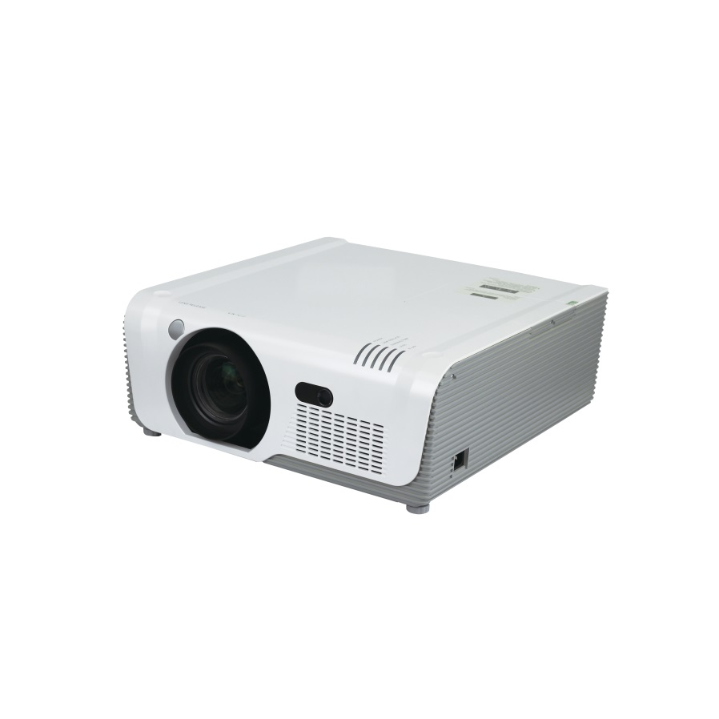
 | 소비전력 385W |  |  | - | - | -
 | 상하좌우 키스톤 |  |  | - | - | -
 | 크기 : 307 x 165 x 425 mm
 | 무게 : 8.9Kg
 | 동급최고의 초고휘도 밝기
 | 크리스탈 컬러 이미지 프로세싱 테크놀러지
 | 캐논 광학줌 렌즈 사용

* 결제계좌 : 신한 110-138-600484 씨-넷 |  |  | 합 계 | 2,400,000 | 240,000 | 2,640,000
* 견적담당 : | 유지현(033-264-3200)
* REMARK

6300
견 적 서

강원대학교 |  | 귀하
전화 :
팩스 :
담당 :

아래와 같이 견적합니다.

견 적 합 계 : | ₩3,630,000
견 적 일 자 : | 2017-09-04
결 재 조 건 :

품 명 | 규 격 | 수 량 | 단 가 | 금 액 | 세 액 | 합 계 액
 |  |  |  | - | - | -
프로젝터 | 캐논 GL-663 | 1 | 3,300,000 | 3,300,000 | 330,000 | 3,630,000
 |  |  |  | - | - | -
 | 밝기 : 6,300 안시루멘 |  |  | - | - | -
 | 해상도 : XGA |  |  | - | - | -
 | 수명 : 2,000시간 |  |  | - | - | -
 | 오디오 출력 : 10W |  |  | - | - | -
 | HDTV, RGB, Audio, Video, BNC 입력 |  |  | - | - | -
 | 소비전력 480W |  |  | - | - | -
 | 상하좌우 키스톤 |  |  | - | - | -
 | 크기 : 481 x 179 x 418 mm
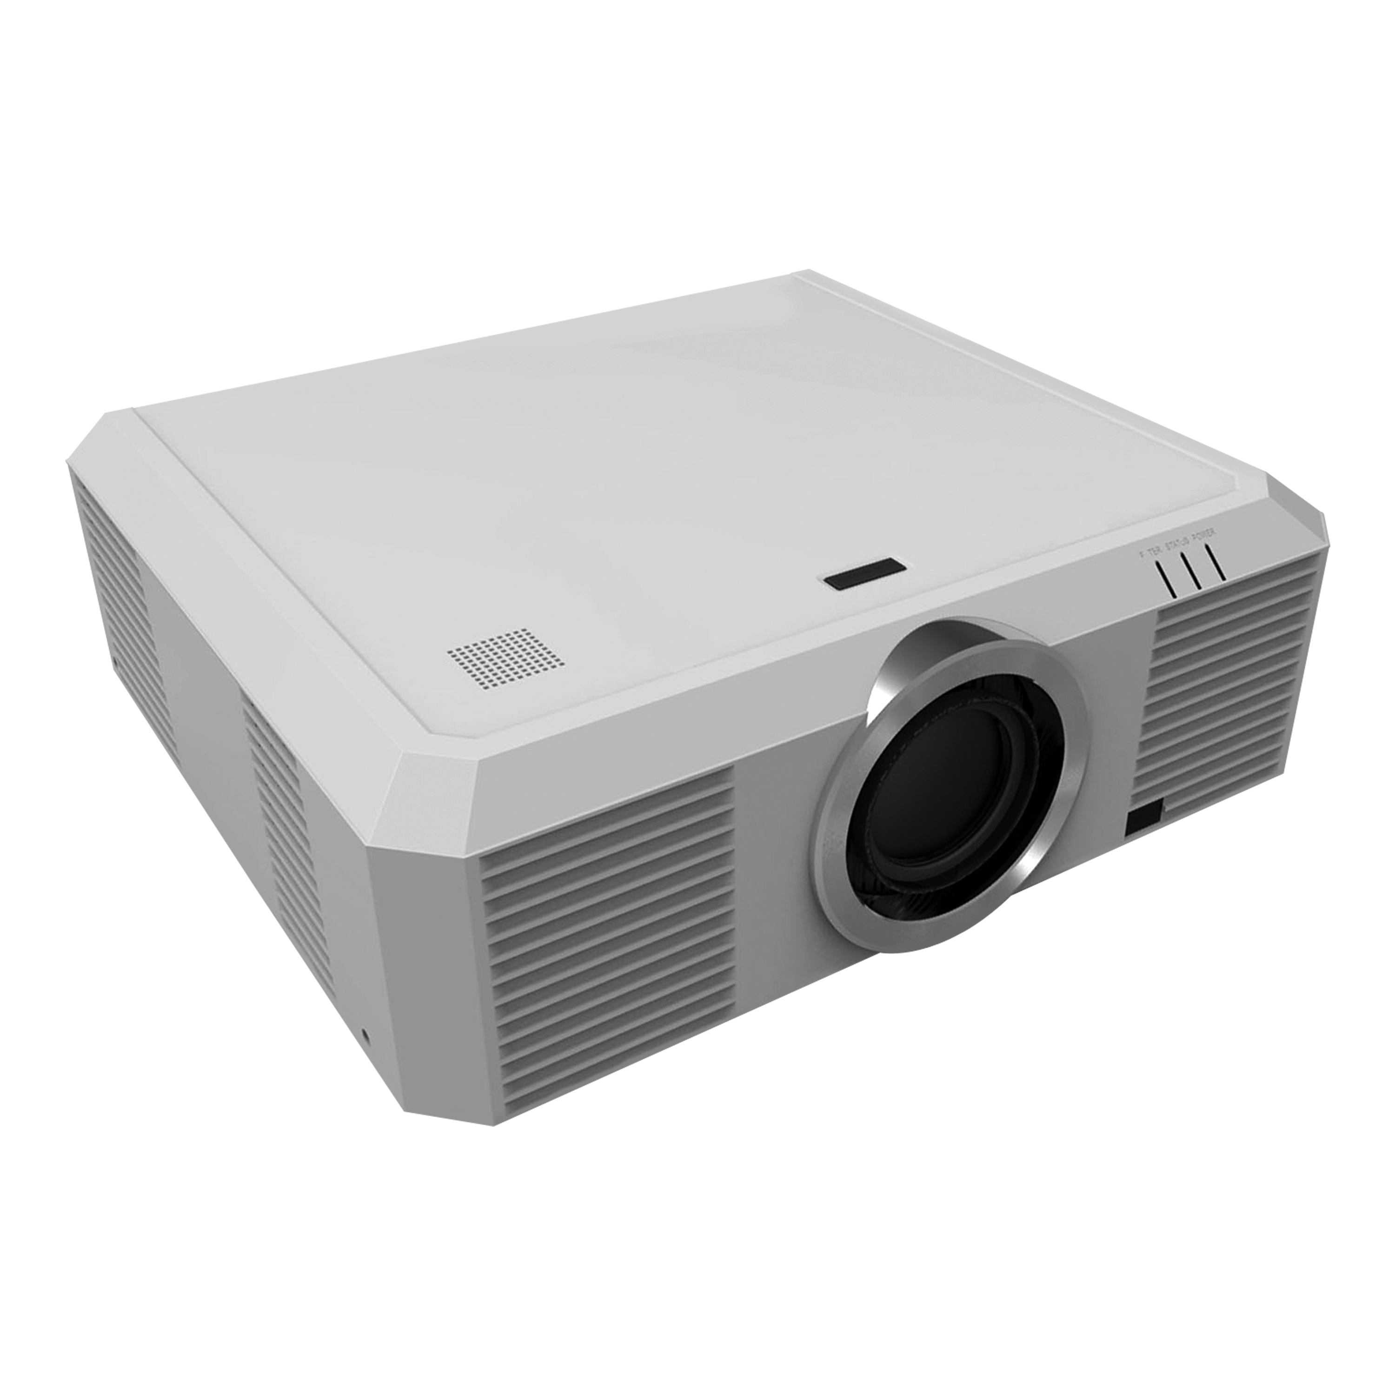
 | 무게 : 9.98Kg

* 결제계좌 : 신한 110-138-600484 씨-넷 |  |  | 합 계 | 3,300,000 | 330,000 | 3,630,000
* 견적담당 : | 유지현(033-264-3200)
* REMARK

